Sheet1
Scene No. | 0
Quest Title | 化石琥珀
Quest Log | 给洛可可送化石
Map No. | 16
 | 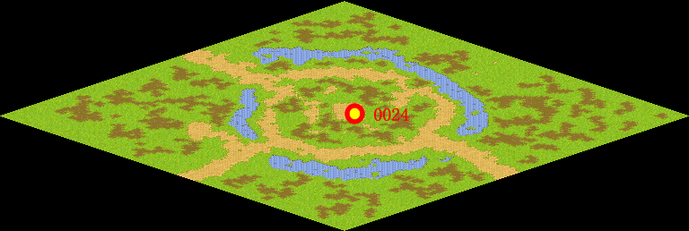
NPC No. | 24
Condition | lv>0
Dialog | 这块石头真奇怪呢，黄色的，还透明的，里面还有一只不知道是什么昆虫，真稀奇，你能帮我拿给洛可可看看吗？
Select | 1：接受，2：不接受
Result | 1 : Scene 0001, 2 : 关闭对话框

ScriptFile | Qlog-0084-000.scr
 | Q0024-0084-000.scr

